Textos para traducción
Descripción | Link
Texto de los botones del home | https://development-ap01-seafolly.demandware.net/s/MaajiCO/home#
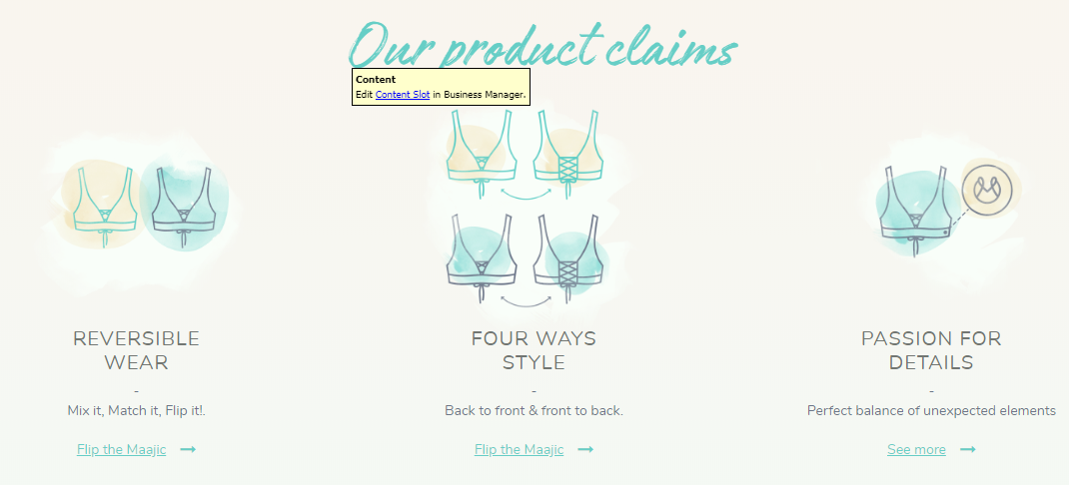 Títulos y descripciones del home | https://development-ap01-seafolly.demandware.net/s/MaajiCO/home#
Título pantalla donde se puede iniciar sesión o registrarse | https://development-ap01-seafolly.demandware.net/s/MaajiCO/login?original=%2Fs%2FMaajiCO%2Faddwishlist%3FQuantity%3D1%26pid%3D1268XWK01%26source%3Dproductdetail&scope=wishlist
Texto del boton para proceder al pago cuando ubico el mouse sobre la bolsa de compras
Texto que aparece cuando ubico el mouse sobre la bolsa de compras
Texto que sale en la pantalla de pagos | https://development-ap01-seafolly.demandware.net/s/MaajiCO/checkout
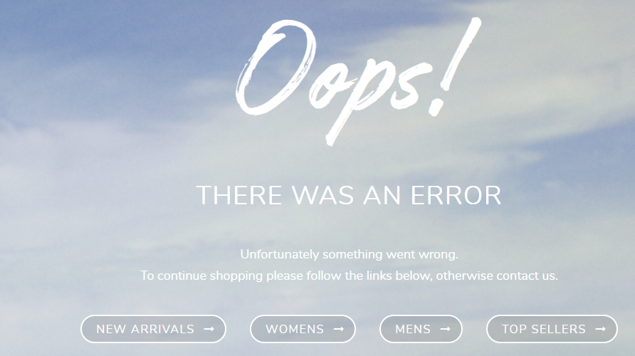 Texto pantalla 404 y texto botones | https://development-ap01-seafolly.demandware.net/s/MaajiCO/wishlis
Texto que sale cuando se realiza una búsqueda de algún producto | https://development-ap01-seafolly.demandware.net/s/MaajiCO/search?q=Bikini&lang=es_CO
El texto que aparece abajo del método de pago

